封面
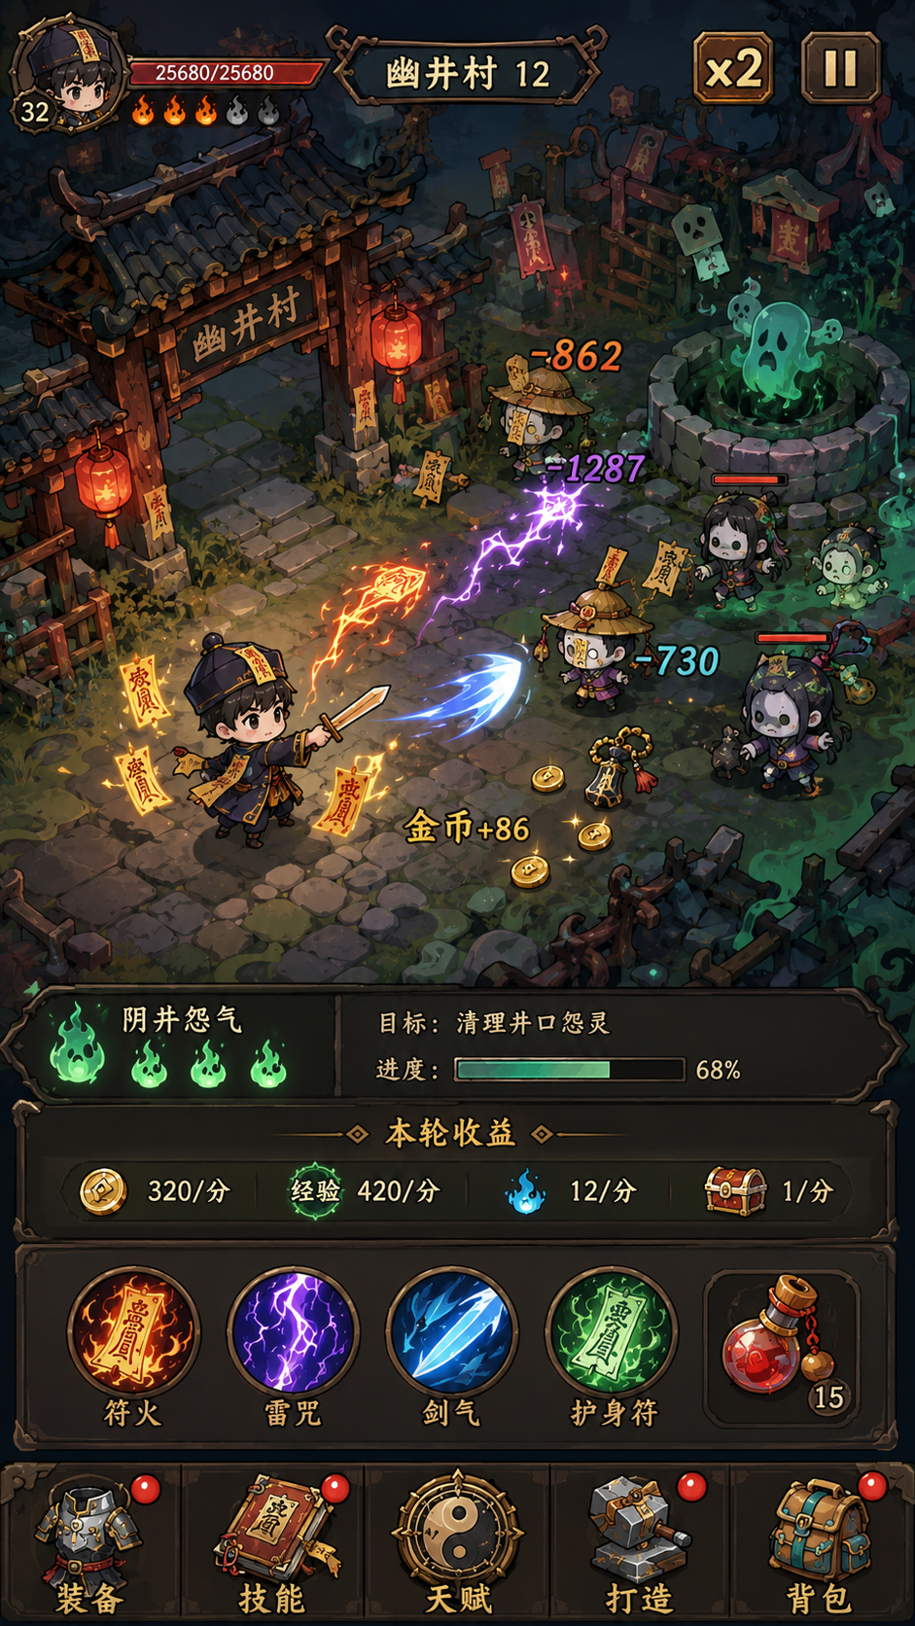
挂机捉诡异 · Idle Spirit Hunter
项目立项说明书
一款受《流放之路》启发的微信小游戏放置类RPG

文档版本 | V1.0
编制日期 | 2026年6月29日
文档性质 | 立项说明 · 技术方案 · 开发路线图

目录（本工作簿结构）
Sheet 2 | 项目概述 | 背景、定位、核心特色、差异化
Sheet 3 | 市场与用户 | 市场机会、竞品分析、目标用户三层分层
Sheet 4 | 核心玩法 | 核心循环、战斗系统、装备体系
Sheet 5 | 技能与天赋 | 技能系统、天赋树、构筑流派
Sheet 6 | 打造与市集 | 打造工艺、系统市集、背包管理
Sheet 7 | 关卡与终局 | 剧情关卡、爬塔、难度阶梯、首日体验
Sheet 8 | 数值体系 | 伤害/生命/掉落/词缀/等级公式
Sheet 9 | 商业化 | 激励广告、付费点、不做项目
Sheet 10 | 技术架构 | 前端/后端/云服务/平台约束
Sheet 11 | 开发计划 | 里程碑、团队、预算、KPI、风险
概念图

核心玩法
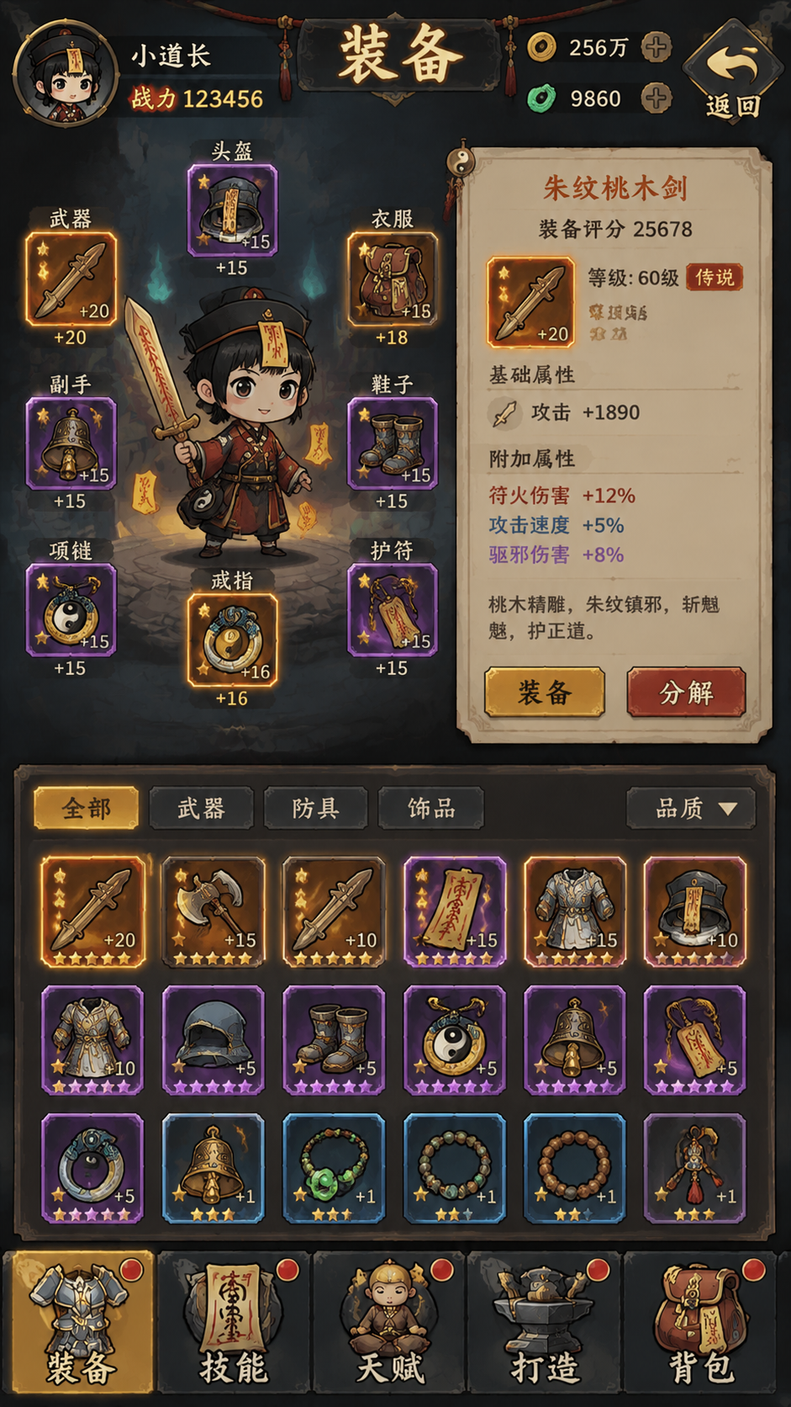
一、核心循环
游戏的核心驱动力来源于一个自我强化的反馈循环： 刷关获取资源 → 打造/升级装备 → 构筑角色（配装+天赋+技能） → 挑战更强关卡 → 获取更好资源 → 循环 这个循环的每一个环节都提供即时反馈，整体构成一个长期的成长曲线。 每个循环节点对应明确的玩家心理时刻： - 30秒内：首次掉落装备 → 即时反馈 - 5分钟内：换装战力提升 → 成长感知 - 首日：构筑完成+通关第一章 → 里程碑成就感 反复刷图动力： - 武器外观：更换武器可改变角色武器外观 - 外观武器掉落：各关卡BOSS低概率掉落外形特殊武器 - 幻化系统：仅将外观覆盖在强力武器上

二、战斗系统
要素 | 设计
战斗形式 | 横版卷轴，角色从场景左侧自动移动至右侧 场景内有多个怪物刷新点
操作方式 | 全程自动，玩家不可操控 AI逻辑：自动寻敌→进入攻击范围→释放技能→击杀后继续
技能释放 | 根据技能优先级自动释放（优先高伤害/控制技能） 技能有冷却时间
死亡处理 | 生命归零后该次挑战结束，弹出结算面板 玩家可调整配装后再次挑战
视觉风格 | 俯视等距 45° 视角，2D，轻量中式暗黑风 角色和怪物使用帧动画

三、装备体系
要素 | 设计
装备栏位 | 共7个：主手武器、副手（盾/副武器）、头盔、胸甲、项链、戒指×1、鞋子
品质层级 | 白（普通，0词缀）→ 蓝（魔法，1-2词缀）→ 紫（稀有，4-6词缀）→ 橙（传奇，固定特殊效果+数值浮动）
词缀系统 | 前缀（最多3条）+ 后缀（最多3条） 词缀阶级：T1-T5，3-5倍数值跨度 高级物品等级解锁高阶词缀
物品等级 | 3个大等级段：初级（Lv1-30）、中级（Lv31-60）、高级（Lv61+） 高等级段可掉落高阶词缀装备
掉落来源 | 战斗掉落（BOSS 100%）+ 离线收益 + 每日/周常奖励 传奇装备：最低掉率0.01%
背包管理 | 自动分解（白装/低评蓝装）+ 品质筛选 + 词缀锁定 + 装备评分系统
概念图

技能与天赋
一、技能系统
要素 | 设计
技能槽 | 固定4个技能槽位，每个独立装配1个技能
技能获取 | 关卡解锁基础技能 + 怪物掉落技能书（稀有/传奇技能）
技能升星 | 消耗同品质技能升星
技能升品 | 每升5星提升技能品级
增幅符文 | 每个技能有1-3个增幅槽 镶嵌增幅符文微调效果（简化版辅助宝石） 例如：+范围 / +投射物数量 / -冷却时间
概念图
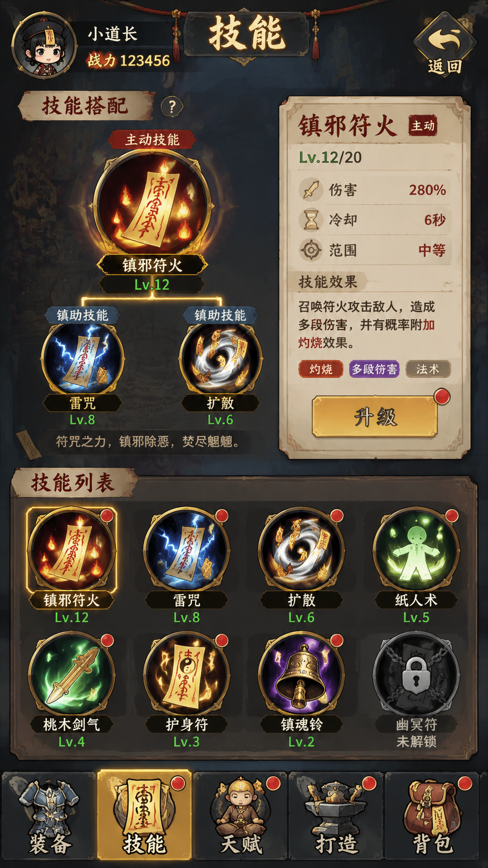

二、天赋系统
要素 | 设计
首版规模 | 每职业40-60个天赋节点 × 3职业 = 共120-180节点
天赋结构 | 各职业星图形态结构各不相同 角色每级获得1天赋点，可自由分配和重置
天赋分类 | 小型天赋（属性/数值加成）+ 大型天赋（特殊效果，15-20个）
职业 | 首版3个：武士（力量型，近战+生存）| 侠客（敏捷型，远程+暴击）| 道士（智力型，元素+护盾）
转职 | 每个职业2个转职方向 达到指定等级（如Lv40）后选择
扩展计划 | V1.5：扩充天赋节点至80-100/职业，增加转职方向，增加二次转职 V2.0：加入第四职业
概念图
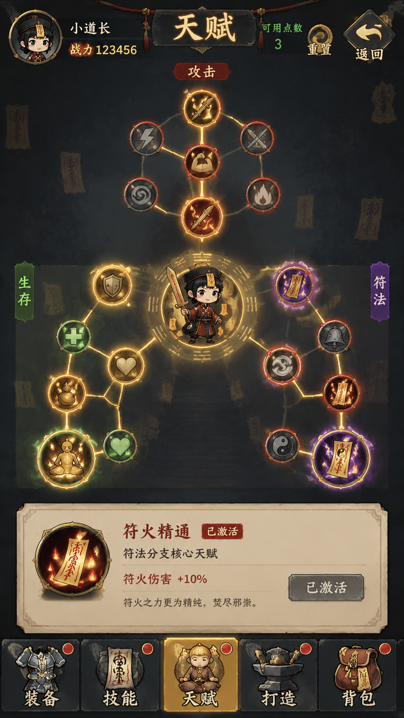

三、构筑流派设计（基础）
流派 | 搭配方向
1. 武士：物理直伤流 | 武器→高物理伤害词缀 | 天赋→力量区物理节点 | 技能→单体+范围物理技能 | 打造→强化物理词缀
6. 武士：坦克反击流 | 装备→生命/护甲/格挡词缀 | 天赋→力量区防御节点 | 技能→嘲讽+反击技能 | 打造→强化防御词缀
2. 侠客：元素爆发流 | 武器→元素伤害词缀 | 天赋→智力区元素节点 | 技能→火/冰/雷元素技能 | 打造→定向变更为元素词缀
3. 侠客：持续伤害流 | 装备→中毒/流血/燃烧词缀 | 天赋→持续伤节点 | 技能→DoT类技能 | 打造→锁定持续伤词缀
4. 道士：召唤军团流 | 装备→召唤物伤害/生命词缀 | 天赋→召唤物专属节点 | 技能→召唤+光环技能 | 打造→品质提升
5. 道士：召唤自爆流 | 装备→暴击率/暴伤词缀 | 天赋→敏捷区暴击节点 | 技能→召唤物自爆伤害技能 | 打造→锁定暴击词缀

流派推荐系统：新手推荐物理直伤/召唤（简单直观） → 中等玩家尝试元素爆发/坦克（需理解机制） → 进阶玩家挑战持续伤/暴击（极致构筑）

